List1
NÁVR STŘEDNĚDOBÉHO ROZPOČTOVÉHO VÝHLEDU OBCE KOVÁŇ NA ROK 2022
bude předložen ke schválení na zasedání zastupitelstva dne 15.7.2020
Vypracoval starosta obce Bohumil Moc a místostarostka Carmen Novotná

 | PŘÍJMY: | DAŇOVÉ | 1,800,000 Kč

 |  | NEDAŇOVÉ | 73,000 Kč

 | PŘIJATÉ TRANSFER |  | 54,500 Kč

 |  | CELKEM | 1,927,500 Kč

 |  | VÝDAJE | 1,663,000 Kč

 | Saldo (příjmy mínus výdaje) |  | 264,500 Kč

rozpočtový výhled je naplánován jako přebytkový
přebytek bude využit na investice v obci
Obec nemá dlouhodobé závazky a pohledávky
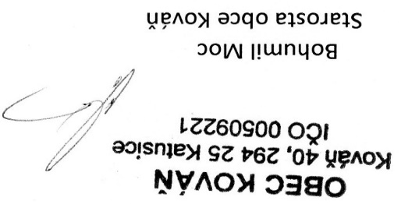

vyvěšeno 28.6.2020 |  |  | sejmuto 16.7.2020

